Xem khóa học đã mua
Project Name | XÂY DỰNG WEBSITE THƯƠNG MẠI VÀ HỌC TẬP TRỰC TUYẾN VLEARNING HỖ TRỢ THANH TOÁN ONLINE VÀ TÍCH HỢP BẢO MẬT CAO
Module Code | Xem khóa học đã mua
 | Hoàn thành | Lỗi | Chưa kiểm tra | Bị chăn | Tổng số trường hợp thử nghiệm
Round 1 | 6 | 0 | 0 | 0 | 10
Round 2 | 6 | 0 | 0 | 0 | 10

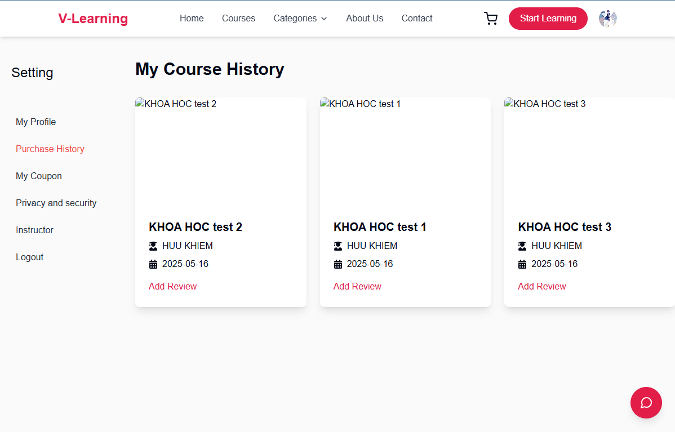
Test Case ID | Mô tả |  | Điều kiện tiên quyết | Kết quả mong đợi | Kết quả thực tế | Kết quả |  |  | Kết quả |  |  | Chú thích
 |  |  |  |  |  | Vòng 1 |  |  | Vòng 2
 |  |  |  |  |  | Trạng thái | Ngày kiểm tra | Người kiểm tra | Trạng thái | Ngày kiểm tra | Người kiểm tra
GUI_SHOW Trang Xem khóa học đã mua
GUI-PH01 | Hiển thị danh sách khóa học đã mua | Truy cập mục “Purchase History” | Đã đăng nhập, có đơn hàng | Hiển thị đầy đủ tên khóa học, giảng viên, ngày mua theo từng card riêng biệt | Như mong đợi | Passed | 17/05/2025 | Vũ | Passed | 18/05/2025 | Viễn
GUI-PH02 | Giao diện nút "Add Review" | Quan sát mỗi khóa học đã mua | Có ≥ 1 khóa học đã mua | Hiển thị nút "Add Review" màu đỏ #e61f57, có thể nhấn, chữ nhỏ màu đỏ | Như mong đợi | Passed | 17/05/2025 | Vũ | Passed | 18/05/2025 | Viễn
FUNCTION_SHOW Xem khóa học đã mua
FUNC-PH01 | Xem thông tin khóa học đã mua | Truy cập trang “Purchase History” | Có đơn hàng thành công | Hiển thị đúng tên khóa học, giảng viên, ngày mua với format YYYY-MM-DD | Như mong đợi | Passed | 17/05/2025 | Vũ | Passed | 18/05/2025 | Viễn
FUNC-PH02 | Nhấn nút “Add Review” mở form đánh giá | Nhấn vào “Add Review” | Có ít nhất 1 khóa học | Hiển thị popup/modal nhập đánh giá: số sao, mô tả, nút gửi (Submit), nút đóng (Close/X) | Như mong đợi | Passed | 17/05/2025 | Vũ | Passed | 18/05/2025 | Viễn
FUNC-PH03 | Gửi đánh giá | Nhập nội dung, nhấn “Submit” | Đã mở modal đánh giá | Gửi đánh giá thành công, hiển thị thông báo (toast/snackbar) “Cảm ơn bạn đã đánh giá khóa học!” | Như mong đợi | Passed | 17/05/2025 | Vũ | Passed | 18/05/2025 | Viễn
FUNC-PH04 | Đóng modal đánh giá | Nhấn nút Close hoặc dấu X | Đang mở modal đánh giá | Modal đóng lại, quay về giao diện khóa học | Như mong đợi | Passed | 17/05/2025 | Vũ | Passed | 18/05/2025 | Viễn

Đánh giá khóa học
Project Name | XÂY DỰNG WEBSITE THƯƠNG MẠI VÀ HỌC TẬP TRỰC TUYẾN VLEARNING HỖ TRỢ THANH TOÁN ONLINE VÀ TÍCH HỢP BẢO MẬT CAO
Module Code | Xem khóa học đã mua
 | Hoàn thành | Lỗi | Chưa kiểm tra | Bị chăn | Tổng số trường hợp thử nghiệm
Round 1 | 12 | 0 | 0 | 0 | 10
Round 2 | 12 | 0 | 0 | 0 | 10

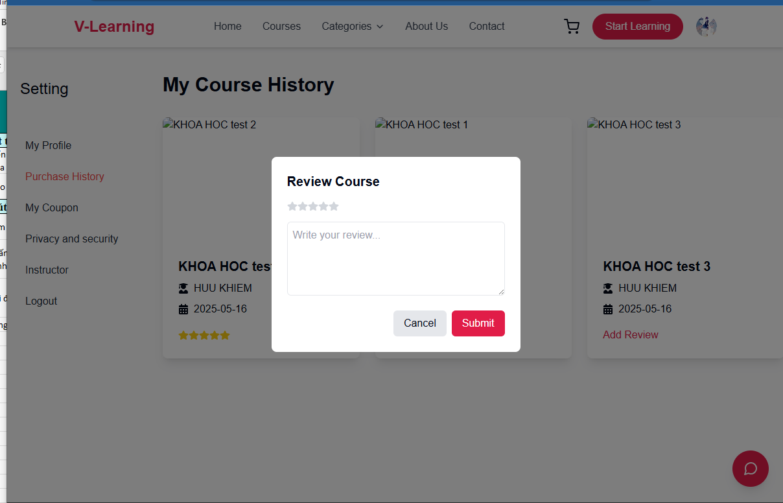
Test Case ID | Mô tả |  | Điều kiện tiên quyết | Kết quả mong đợi | Kết quả thực tế | Kết quả |  |  | Kết quả |  |  | Chú thích
 |  |  |  |  |  | Vòng 1 |  |  | Vòng 2
 |  |  |  |  |  | Trạng thái | Ngày kiểm tra | Người kiểm tra | Trạng thái | Ngày kiểm tra | Người kiểm tra
GUI_SHOW Trang Xem khóa học đã mua
GUI-DGKH01 | Modal hiển thị khi đánh giá | Click nút “Add Review” | Có khóa học đã mua | Hiển thị modal “Review Course” có 5 sao, ô nhập nội dung, nút Cancel, Submit | Như mong đợi | Passed | 17/05/2025 | Vũ | Passed | 18/05/2025 | Viễn
GUI-DGKH02 | Giao diện 5 sao | Quan sát vùng sao trong modal | Modal hiển thị | Có 5 icon sao, hover đổi màu, có thể chọn từ 1-5 sao | Như mong đợi | Passed | 17/05/2025 | Vũ | Passed | 18/05/2025 | Viễn
GUI-DGKH03 | Ô nhập nội dung đánh giá | Quan sát khung nhập văn bản | Modal hiển thị | Placeholder là “Write your review...”, có thể nhập tối đa 500 ký tự | Như mong đợi | Passed | 17/05/2025 | Vũ | Passed | 18/05/2025 | Viễn
GUI-DGKH04 | Nút Submit | Quan sát nút Submit | Modal hiển thị | Nút màu đỏ #e61f57, text “Submit”, bo góc, hover đổi màu nhạt hơn | Như mong đợi | Passed | 17/05/2025 | Vũ | Passed | 18/05/2025 | Viễn
GUI-DGKH05 | Nút Cancel | Quan sát nút Cancel | Modal hiển thị | Nút xám, text “Cancel”, bo góc đều, click sẽ đóng modal | Như mong đợi | Passed | 17/05/2025 | Vũ | Passed | 18/05/2025 | Viễn
FUNCTION_SHOW Xem khóa học đã mua
FUNC-DGKH01 | Mở modal đánh giá | Click “Add Review” | Có đơn hàng thành công | Modal hiển thị với form nhập đánh giá | Như mong đợi | Passed | 17/05/2025 | Vũ | Passed | 18/05/2025 | Viễn
FUNC-DGKH02 | Chọn số sao | Click chọn từ 1 đến 5 sao | Modal đang hiển thị | Sao đã chọn sẽ được highlight màu vàng (hoặc đỏ), hiển thị đúng số sao được chọn | Như mong đợi | Passed | 17/05/2025 | Vũ | Passed | 18/05/2025 | Viễn
FUNC-DGKH03 | Nhập nội dung đánh giá | Nhập vào textarea | Modal đang hiển thị | Nội dung hiển thị đúng, không quá 500 ký tự, có thể xuống dòng | Như mong đợi | Passed | 17/05/2025 | Vũ | Passed | 18/05/2025 | Viễn
FUNC-DGKH04 | Gửi đánh giá thành công | Click nút Submit | Đã nhập sao và nội dung | Hiển thị toast “Cảm ơn bạn đã đánh giá khóa học!”, modal tự động đóng, cập nhật UI nếu cần | Như mong đợi | Passed | 17/05/2025 | Vũ | Passed | 18/05/2025 | Viễn
FUNC-DGKH05 | Gửi đánh giá thiếu nội dung | Click Submit khi chưa nhập nội dung | Chưa nhập nội dung | Không gửi được đánh giá | Như mong đợi | Passed | 17/05/2025 | Vũ | Passed | 18/05/2026 | Viễn
FUNC-DGKH06 | Đóng modal bằng nút Cancel | Click Cancel trong modal | Modal đang mở | Modal đóng lại, không gửi dữ liệu, giao diện về trạng thái trước đó | Như mong đợi | Passed | 17/05/2025 | Vũ | Passed | 18/05/2027 | Viễn
FUNC-DGKH07 | Đóng modal bằng dấu "X" | Click dấu X trên góc modal | Modal đang mở | Modal đóng lại, không gửi dữ liệu | Như mong đợi | Passed | 17/05/2025 | Vũ | Passed | 18/05/2028 | Viễn

Xem phiếu khuyến mãi đã có
Project Name | XÂY DỰNG WEBSITE THƯƠNG MẠI VÀ HỌC TẬP TRỰC TUYẾN VLEARNING HỖ TRỢ THANH TOÁN ONLINE VÀ TÍCH HỢP BẢO MẬT CAO
Module Code | Thông tin ví
 | Hoàn thành | Lỗi | Chưa kiểm tra | Bị chăn | Tổng số trường hợp thử nghiệm
Round 1 | 13 | 0 | 0 | 0 | 10
Round 2 | 13 | 0 | 0 | 0 | 10

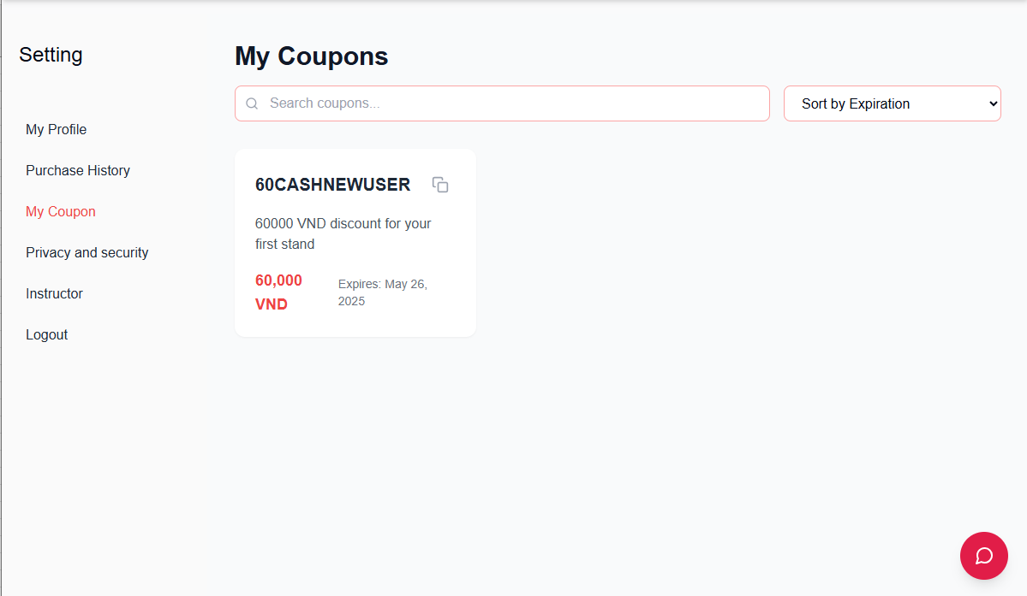
Test Case ID | Mô tả | Hành động | Điều kiện tiên quyết | Kết quả mong đợi | Kết quả thực tế | Kết quả |  |  | Kết quả |  |  | Chú thích
 |  |  |  |  |  | Vòng 1 |  |  | Vòng 2
 |  |  |  |  |  | Trạng thái | Ngày kiểm tra | Người kiểm tra | Trạng thái | Ngày kiểm tra | Người kiểm tra
GUI_SHOW Trang Thông tin ví
GUI-PKM01 | Hiển thị danh sách phiếu khuyến mãi đã có | Mở trang “Thông tin ví”, chuyển qua tab “Promotion Vouchers” | Tài khoản có sẵn phiếu khuyến mãi | Bảng danh sách phiếu khuyến mãi hiển thị đầy đủ các cột: Voucher Code, Discount, Expiry Date, Status (Active, Used, Expired), … | Như mong đợi | Passed | 17/05/2025 | Khiêm | Passed | 18/05/2025 | Thắng
GUI-PKM02 | Hiển thị thông báo khi không có phiếu khuyến mãi | Mở tab “Promotion Vouchers” khi tài khoản không có phiếu | Tài khoản không có phiếu khuyến mãi | Hiển thị thông báo “No promotion voucher available” kèm icon minh họa, không có bảng danh sách | Như mong đợi | Passed | 17/05/2025 | Khiêm | Passed | 18/05/2025 | Thắng
GUI-PKM03 | Ô tìm kiếm phiếu khuyến mãi theo Voucher Code | Quan sát ô tìm kiếm trên giao diện tab “Promotion Vouchers” | Trang đã được load | Ô input nằm bên cạnh dropdown, placeholder: “Search voucher code…” | Như mong đợi | Passed | 17/05/2025 | Khiêm | Passed | 18/05/2025 | Thắng
GUI-PKM04 | Hiển thị dropdown sắp xếp | Quan sát dropdown ở bên phải ô tìm kiếm | Trang “My Coupon” được load | Dropdown hiển thị đúng các tùy chọn: "Sort by Expiration", "Sort by Discount Value VND", "Sort by Discount Value %" | Như mong đợi | Passed |  | Khiêm |  |  | Thắng
GUI-PKM05 | Hiển thị icon copy mã phiếu | Quan sát icon copy ở mỗi phiếu khuyến mãi | Có phiếu đang hiển thị | Icon copy hiển thị rõ ràng, nằm cạnh mã phiếu (Voucher Code), có thể nhấn vào để thực hiện hành động | Như mong đợi | Passed |  | Khiêm |  |  | Thắng
FUNCTION_SHOW Thông tin ví
FUNC-PKM01 | Hiển thị danh sách phiếu khuyến mãi khi có dữ liệu | Load trang “Promotion Vouchers” | Tài khoản có phiếu khuyến mãi | Hệ thống gọi API và hiển thị danh sách phiếu theo thứ tự thời gian (mới nhất trước), các thông tin hiển thị chính xác theo định dạng yêu cầu | Như mong đợi | Passed | 17/05/2025 | Khiêm | Passed | 18/05/2025 | Thắng
FUNC-PKM02 | Tìm kiếm phiếu khuyến mãi theo Voucher Code | Nhập mã phiếu vào ô tìm kiếm, nhấn enter hoặc click nút tìm kiếm | Có ít nhất 1 phiếu khuyến mãi có mã chứa từ khóa tìm kiếm | Bảng danh sách lọc lại chỉ hiển thị các phiếu khuyến mãi có Voucher Code chứa từ khóa đã nhập | Như mong đợi | Passed | 17/05/2025 | Khiêm | Passed | 18/05/2025 | Thắng
FUNC-PKM03 | Xem chi tiết phiếu khuyến mãi | Click vào 1 dòng phiếu khuyến mãi trong danh sách | Danh sách phiếu khuyến mãi hiển thị | Điều hướng tới trang chi tiết phiếu, hiển thị đầy đủ thông tin: Voucher Code, Discount %, Ngày hết hạn, điều kiện sử dụng, … | Như mong đợi | Passed | 17/05/2025 | Khiêm | Passed | 18/05/2025 | Thắng
FUNC-PKM04 | Đổi tab "Transaction History" | Click tab “Transaction History” | Có lịch sử giao dịch | Chuyển sang tab mới, hiển thị danh sách giao dịch | Như mong đợi | Passed | 17/05/2025 | Khiêm | Passed | 18/05/2025 | Thắng
FUNC-PKM05 | Sắp xếp phiếu theo ngày hết hạn | Chọn “Sort by Expiration” trong dropdown | Có ≥ 2 phiếu có ngày hết hạn khác nhau | Danh sách phiếu được sắp theo thứ tự ngày hết hạn tăng dần (sắp hết hạn hiển thị trước) | Như mong đợi | Passed | 17/05/2025 | Khiêm | Passed | 18/05/2025 | Thắng
FUNC-PKM06 | Sắp xếp phiếu theo giá trị giảm VND | Chọn “Sort by Discount Value VND” | Có ≥ 2 phiếu có giá trị giảm khác nhau | Danh sách phiếu được sắp theo giá trị VND giảm dần (giảm nhiều nhất hiển thị trước) | Như mong đợi | Passed | 17/05/2025 | Khiêm | Passed | 18/05/2025 | Thắng
FUNC-PKM07 | Sắp xếp phiếu theo phần trăm giảm giá | Chọn “Sort by Discount Value %” | Có ≥ 2 phiếu có phần trăm giảm giá khác nhau | Danh sách phiếu được sắp theo phần trăm giảm dần | Như mong đợi | Passed | 17/05/2025 | Khiêm | Passed | 18/05/2025 | Thắng
FUNC-PKM08 | Sao chép mã phiếu khuyến mãi bằng icon | Nhấn vào icon copy ở bên cạnh mã phiếu | Có ít nhất 1 phiếu đang hiển thị | Mã phiếu được copy vào clipboard thành công. Icon copy đổi màu sang màu đỏ (ví dụ: #e61f57) sau khi nhấn | Như mong đợi | Passed | 17/05/2025 | Khiêm | Passed | 18/05/2025 | Thắng

Lịch sử yêu cầu rút tiền
Project Name | XÂY DỰNG WEBSITE THƯƠNG MẠI VÀ HỌC TẬP TRỰC TUYẾN VLEARNING HỖ TRỢ THANH TOÁN ONLINE VÀ TÍCH HỢP BẢO MẬT CAO
Module Code | Lịch sử yêu cầu rút tiền
 | Hoàn thành | Lỗi | Chưa kiểm tra | Bị chăn | Tổng số trường hợp thử nghiệm
Round 1 | 10 | 0 | 0 | 0 | 10
Round 2 | 10 | 0 | 0 | 0 | 10

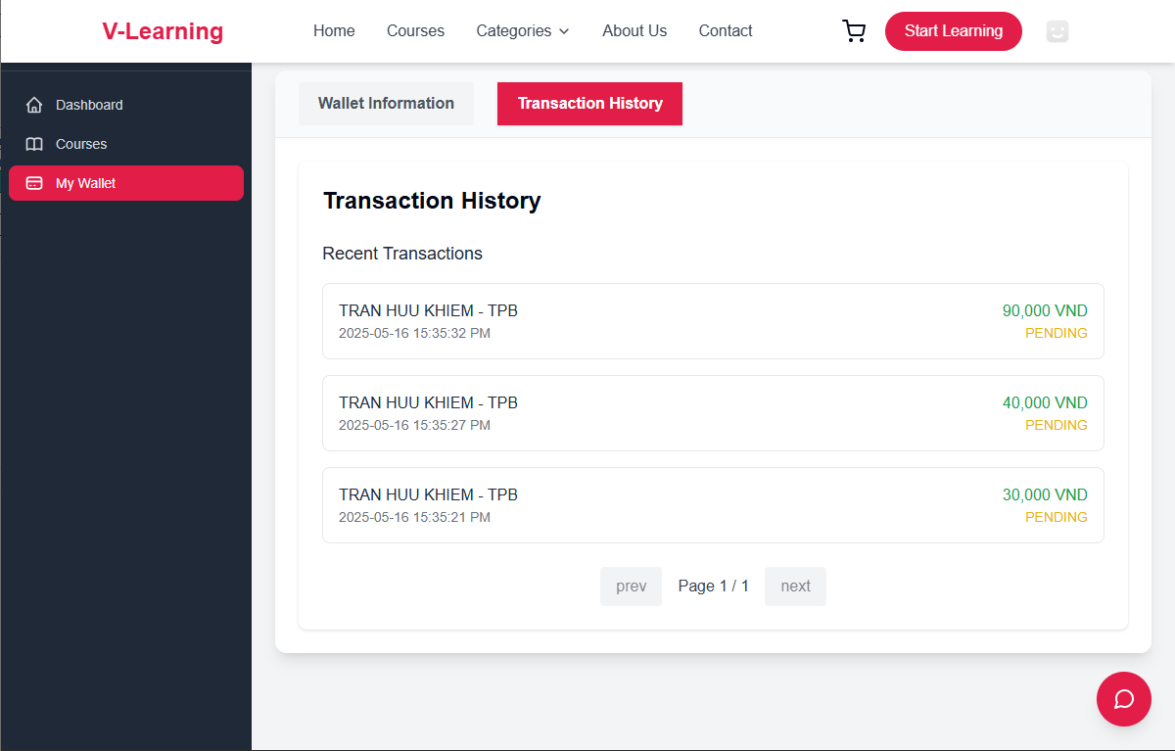
Test Case ID | Mô tả | Hành động | Điều kiện tiên quyết | Kết quả mong đợi | Kết quả thực tế | Kết quả |  |  | Kết quả |  |  | Chú thích
 |  |  |  |  |  | Vòng 1 |  |  | Vòng 2
 |  |  |  |  |  | Trạng thái | Ngày kiểm tra | Người kiểm tra | Trạng thái | Ngày kiểm tra | Người kiểm tra
GUI_SHOW Lịch sử yêu cầu rút tiền
GUI-VI01 | Giao diện Transaction History tab | Chọn tab Transaction History | Có ít nhất 1 giao dịch | Tab "Transaction History" màu hồng đậm (#e61f57), hiển thị danh sách giao dịch gần đây | Như mong đợi | Passed | 17/05/2025 | Long | Passed | 18/05/2025 | Vũ
GUI-VI02 | Hiển thị thông tin từng giao dịch | Quan sát từng item | Có giao dịch | Mỗi giao dịch gồm: Họ tên, ngân hàng, thời gian, số tiền màu xanh, trạng thái màu cam (PENDING) | Như mong đợi | Passed | 17/05/2025 | Long | Passed | 18/05/2025 | Vũ
GUI-VI03 | Hiển thị phân trang | Quan sát footer trang | > 10 giao dịch | Hiển thị “prev”, “next”, “Page X / Y”, disabled nếu ở đầu/cuối trang | Như mong đợi | Passed | 17/05/2025 | Long | Passed | 18/05/2025 | Vũ
GUI-VI04 | Màu sắc các giá trị trạng thái | Quan sát chữ “PENDING” | Có giao dịch | Trạng thái “PENDING” hiển thị chữ cam (#ff9800), chữ in hoa | Như mong đợi | Passed | 17/05/2025 | Long | Passed | 18/05/2025 | Vũ
FUNCTION_SHOW Lịch sử yêu cầu rút tiền
FUNC-VI01 | Giao dịch mới hiển thị trên đầu danh sách | Rút tiền mới xong | Có giao dịch cũ | Giao dịch mới nhất hiển thị ở dòng đầu (theo thứ tự thời gian giảm dần) | Như mong đợi | Passed | 17/05/2025 | Long | Passed | 18/05/2025 | Viễn
FUNC-VI02 | Giao dịch hiển thị khi rút tiền thành công | Nhập số hợp lệ, click Confirm | Đã rút tiền | Tạo bản ghi mới với trạng thái “PENDING” và số tiền đúng | Như mong đợi | Passed | 17/05/2025 | Long | Passed | 18/05/2025 | Viễn
FUNC-VI03 | Rút tiền với số dư không đủ | Nhập 100,000 khi chỉ có 50,000 | - | Hiển thị thông báo lỗi Insufficient balance., không tạo bản ghi trong transaction history | Như mong đợi | Passed | 17/05/2025 | Long | Passed | 18/05/2025 | Viễn
FUNC-VI04 | Rút nhiều lần liên tiếp | Thực hiện 3 giao dịch liên tục | Có đủ số dư | Cả 3 bản ghi hiển thị trong danh sách, đúng thông tin và thời gian | Như mong đợi | Passed | 17/05/2025 | Long | Passed | 18/05/2025 | Viễn
FUNC-VI05 | Load lại trang, kiểm tra lưu dữ liệu | F5 lại trang | Có sẵn giao dịch | Giao dịch vẫn hiển thị, đúng thông tin | Như mong đợi | Passed | 17/05/2025 | Long | Passed | 18/05/2025 | Viễn
FUNC-VI06 | Không có giao dịch nào | Xóa hết dữ liệu | Ví mới, chưa rút lần nào | Hiển thị “No transactions found” hoặc không hiển thị danh sách | Như mong đợi | Passed | 17/05/2025 | Long | Passed | 18/05/2025 | Viễn

Rút tiền
Project Name | XÂY DỰNG WEBSITE THƯƠNG MẠI VÀ HỌC TẬP TRỰC TUYẾN VLEARNING HỖ TRỢ THANH TOÁN ONLINE VÀ TÍCH HỢP BẢO MẬT CAO
Module Code | Rút tiền
 | Hoàn thành | Lỗi | Chưa kiểm tra | Bị chăn | Tổng số trường hợp thử nghiệm
Round 1 | 10 | 0 | 0 | 0 | 10
Round 2 | 10 | 0 | 0 | 0 | 10

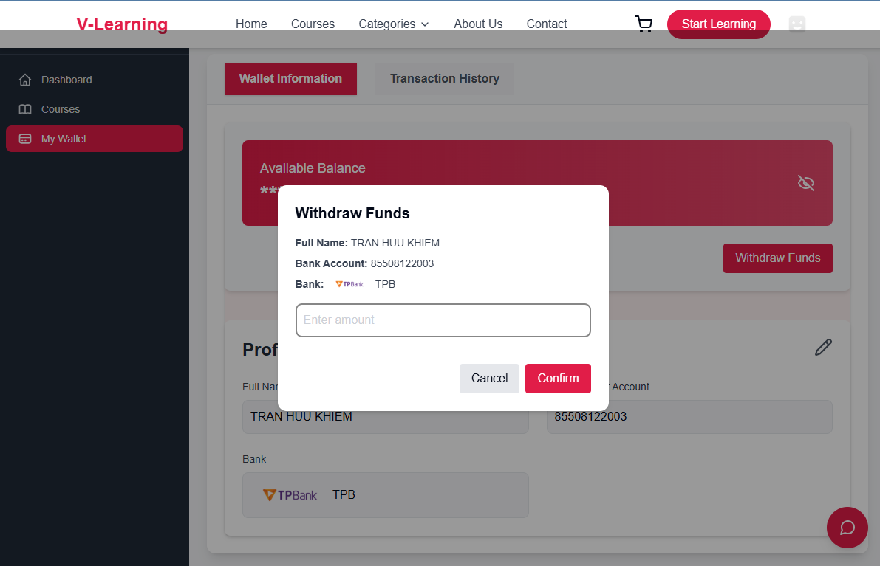
Test Case ID | Mô tả | Hành động | Điều kiện tiên quyết | Kết quả mong đợi | Kết quả thực tế | Kết quả |  |  | Kết quả |  |  | Chú thích
 |  |  |  |  |  | Vòng 1 |  |  | Vòng 2
 |  |  |  |  |  | Trạng thái | Ngày kiểm tra | Người kiểm tra | Trạng thái | Ngày kiểm tra | Người kiểm tra
GUI_SHOW Trang Rút tiền
GUI-VI01 | Giao diện popup Withdraw Funds | Click nút "Withdraw Funds" | Có số dư ví, đã liên kết ngân hàng | Hiển thị popup với các thông tin: Họ tên, STK, Ngân hàng, ô nhập số tiền, nút "Confirm", "Cancel" | Như mong đợi | Passed | 17/05/2025 | Long | Passed | 18/05/2025 | Vũ
GUI-VI02 | Placeholder ô nhập số tiền | Quan sát ô input | - | Placeholder hiển thị: “Enter amount” | Như mong đợi | Passed | 17/05/2025 | Long | Passed | 18/05/2025 | Vũ
GUI-VI03 | Nút “Confirm” hiển thị đúng | Quan sát nút Confirm | - | Nút đỏ, chữ trắng, text: “Confirm” | Như mong đợi | Passed | 17/05/2025 | Long | Passed | 18/05/2025 | Vũ
FUNCTION_SHOW Rút tiền
FUNC-VI01 | Rút tiền thành công | Nhập số tiền < số dư, click Confirm | Số dư ≥ 50,000 VNĐ | Giao dịch thành công, thông báo xác nhận | Như mong đợi | Passed | 17/05/2025 | Long | Passed | 18/05/2025 | Viễn
FUNC-VI02 | Rút < 20,000 VNĐ | Nhập 10,000 VNĐ, click Confirm | Bất kỳ số dư | Hiển thị thông báo: Minimum withdraw amount is 20,000. | Như mong đợi | Passed | 17/05/2025 | Long | Passed | 18/05/2025 | Viễn
FUNC-VI03 | Rút > số dư ví hiện có | Nhập số lớn hơn số dư hiện có | Ví chỉ có 30,000 VNĐ | Hiển thị thông báo: Insufficient balance. | Như mong đợi | Passed | 17/05/2025 | Long | Passed | 18/05/2025 | Viễn
FUNC-VI04 | Rút đúng bằng số dư hiện có | Nhập đúng bằng số dư (VD: 50,000) | Ví = 50,000 VNĐ | Giao dịch thành công | Như mong đợi | Passed | 17/05/2025 | Long | Passed | 18/05/2025 | Viễn
FUNC-VI05 | Nhập chữ thay vì số vào ô “Enter amount” | Nhập “abc”, click Confirm | - | Báo lỗi không cho phép nhập ký tự không hợp lệ hoặc disable nút | Như mong đợi | Passed | 17/05/2025 | Long | Passed | 18/05/2025 | Viễn
FUNC-VI06 | Nhấn nút “Cancel” | Click Cancel | Đã mở popup | Đóng popup, không thực hiện thao tác nào | Như mong đợi | Passed | 17/05/2025 | Long | Passed | 18/05/2025 | Viễn
FUNC-VI07 | Không nhập gì và nhấn “Confirm” | Để trống ô nhập, click Confirm | - | Báo lỗi yêu cầu nhập số tiền (có thể border màu đỏ/input message) | Như mong đợi | Passed | 17/05/2025 | Long | Passed | 18/05/2025 | Viễn

Thông tin ví
Project Name | XÂY DỰNG WEBSITE THƯƠNG MẠI VÀ HỌC TẬP TRỰC TUYẾN VLEARNING HỖ TRỢ THANH TOÁN ONLINE VÀ TÍCH HỢP BẢO MẬT CAO
Module Code | Thông tin ví
 | Hoàn thành | Lỗi | Chưa kiểm tra | Bị chăn | Tổng số trường hợp thử nghiệm
Round 1 | 10 | 0 | 0 | 0 | 10
Round 2 | 10 | 0 | 0 | 0 | 10

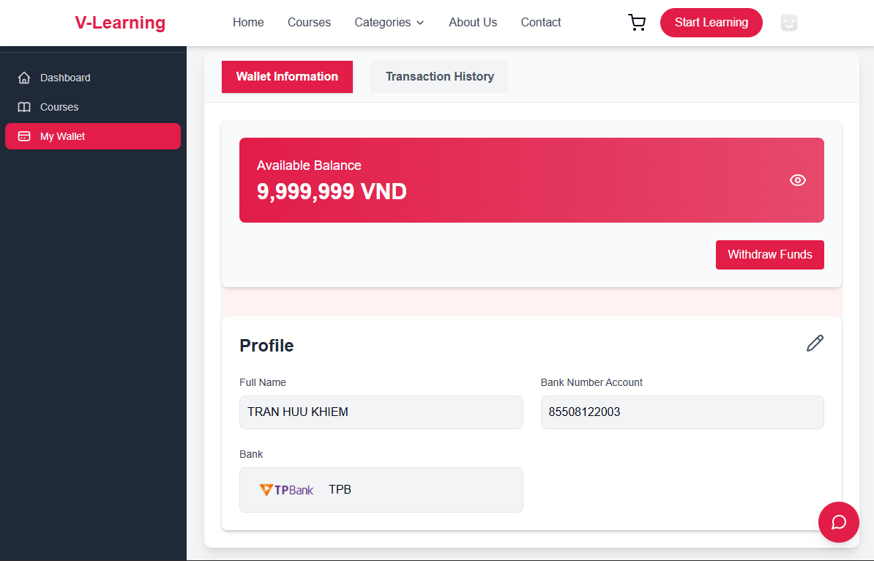
Test Case ID | Mô tả | Hành động | Điều kiện tiên quyết | Kết quả mong đợi | Kết quả thực tế | Kết quả |  |  | Kết quả |  |  | Chú thích
 |  |  |  |  |  | Vòng 1 |  |  | Vòng 2
 |  |  |  |  |  | Trạng thái | Ngày kiểm tra | Người kiểm tra | Trạng thái | Ngày kiểm tra | Người kiểm tra
GUI_SHOW Trang Thông tin ví
GUI-VI01 | Hiển thị tab "Wallet Information" | Quan sát tab | - | Nút màu đỏ đậm, chữ trắng, bo tròn, đang active | Như mong đợi | Passed | 17/05/2025 | Long | Passed | 18/05/2025 | Vũ
GUI-VI02 | Hiển thị tab "Transaction History" | Quan sát tab | - | Nút màu xám sáng (#F5F5F5), chữ đen, không active | Như mong đợi | Passed | 17/05/2025 | Long | Passed | 18/05/2025 | Vũ
GUI-VI03 | Hiển thị số dư ví | Quan sát khối “Available Balance” | Có số dư ví | Màu nền đỏ gradient, text trắng, có biểu tượng con mắt bên phải | Như mong đợi | Passed | 17/05/2025 | Long | Passed | 18/05/2025 | Vũ
GUI-VI04 | Nút “Withdraw Funds” | Quan sát nút | - | Nút đỏ, chữ trắng, text: “Withdraw Funds”, căn phải dưới khối số dư | Như mong đợi | Passed | 17/05/2025 | Long | Passed | 18/05/2025 | Vũ
GUI-VI05 | Hiển thị thông tin Profile ngân hàng | Quan sát khối Profile | Đã nhập thông tin | Các trường: Full Name, Bank Number Account, Bank (logo và mã ngân hàng) | Như mong đợi | Passed | 17/05/2025 | Long | Passed | 18/05/2025 | Vũ
GUI-VI06 | Icon chỉnh sửa Profile | Quan sát biểu tượng bút chì | - | Biểu tượng bút chì góc phải trên khối Profile | Như mong đợi | Passed | 17/05/2025 | Long | Passed | 18/05/2025 | Vũ
FUNCTION_SHOW Thông tin ví
FUNC-VI01 | Ẩn/hiện số dư ví | Click biểu tượng con mắt | Có số dư ví | Toggle giữa hiển thị và ẩn số dư (ví dụ: *******) | Như mong đợi | Passed | 17/05/2025 | Long | Passed | 18/05/2025 | Viễn
FUNC-VI02 | Rút tiền | Click “Withdraw Funds” | Có số dư và liên kết ngân hàng | Điều hướng đến trang/khung nhập số tiền, xác nhận rút tiền | Như mong đợi | Passed | 17/05/2025 | Long | Passed | 18/05/2025 | Viễn
FUNC-VI03 | Chỉnh sửa thông tin ngân hàng | Click biểu tượng bút chì | Có tài khoản ngân hàng | Điều hướng đến form chỉnh sửa: tên, số tài khoản, ngân hàng | Như mong đợi | Passed | 17/05/2025 | Long | Passed | 18/05/2025 | Viễn
FUNC-VI04 | Đổi tab "Transaction History" | Click tab “Transaction History” | Có lịch sử giao dịch | Chuyển sang tab mới, hiển thị danh sách giao dịch | Như mong đợi | Passed | 17/05/2025 | Long | Passed | 18/05/2025 | Viễn

